Dashboard
FLUXO DE CAIXA
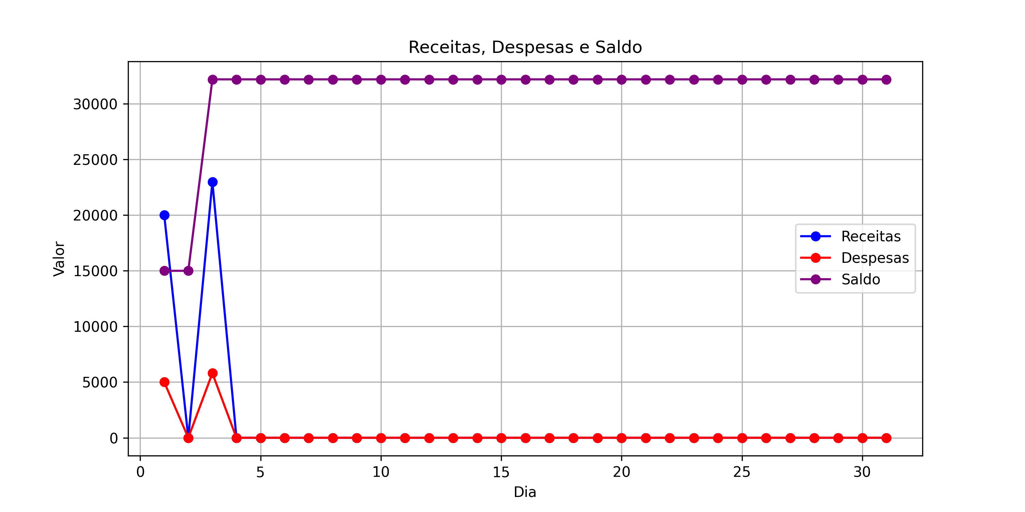
Dia | Receitas | Despesas | Saldo
1 | R$ 20,000.00 | R$ 5,000.00 | R$ 15,000.00
2 | R$ 0.00 | R$ 0.00 | R$ 15,000.00
3 | R$ 23,000.00 | R$ 5,800.00 | R$ 32,200.00
4 | R$ 0.00 | R$ 0.00 | R$ 32,200.00
5 | R$ 0.00 | R$ 0.00 | R$ 32,200.00
6 | R$ 0.00 | R$ 0.00 | R$ 32,200.00
7 | R$ 0.00 | R$ 0.00 | R$ 32,200.00
8 | R$ 0.00 | R$ 0.00 | R$ 32,200.00
9 | R$ 0.00 | R$ 0.00 | R$ 32,200.00
10 | R$ 0.00 | R$ 0.00 | R$ 32,200.00
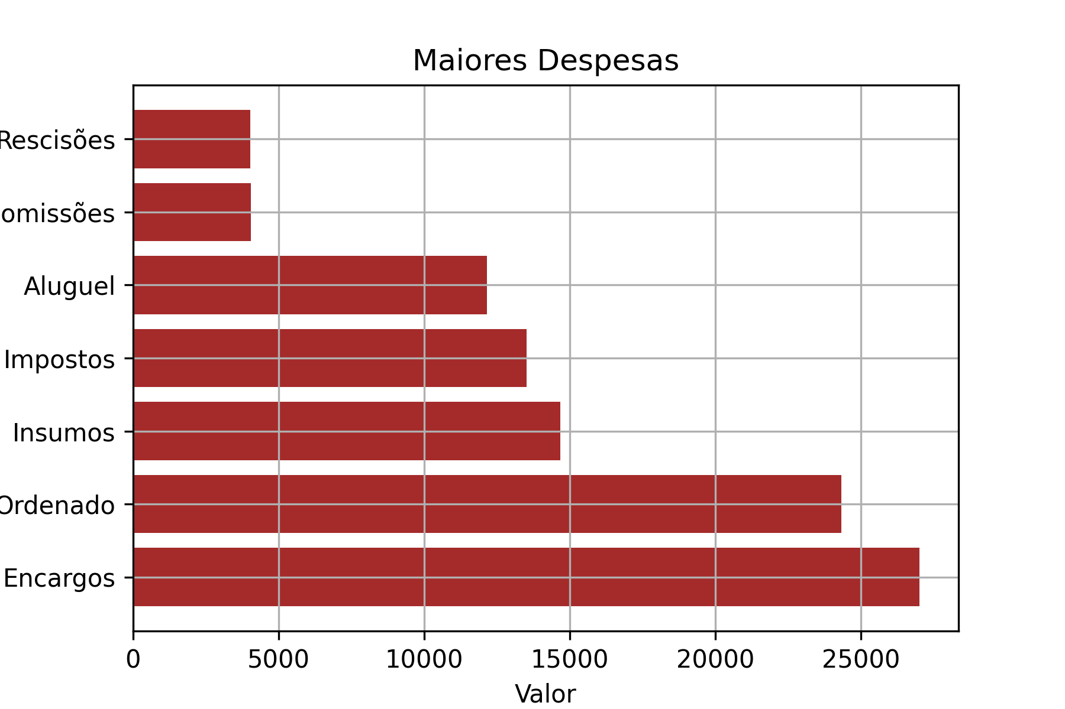
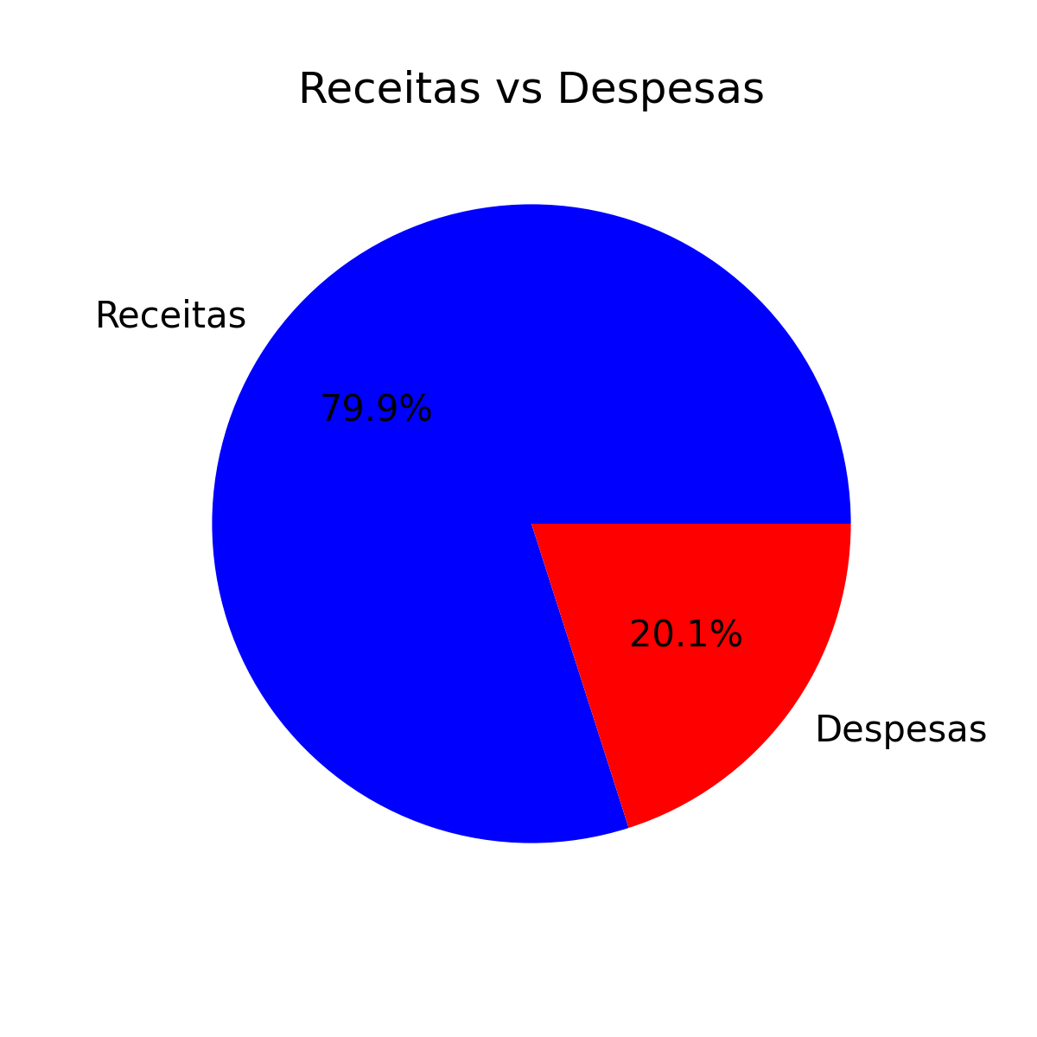
11 | R$ 0.00 | R$ 0.00 | R$ 32,200.00
12 | R$ 0.00 | R$ 0.00 | R$ 32,200.00
13 | R$ 0.00 | R$ 0.00 | R$ 32,200.00
14 | R$ 0.00 | R$ 0.00 | R$ 32,200.00
15 | R$ 0.00 | R$ 0.00 | R$ 32,200.00
16 | R$ 0.00 | R$ 0.00 | R$ 32,200.00
17 | R$ 0.00 | R$ 0.00 | R$ 32,200.00
18 | R$ 0.00 | R$ 0.00 | R$ 32,200.00
19 | R$ 0.00 | R$ 0.00 | R$ 32,200.00
20 | R$ 0.00 | R$ 0.00 | R$ 32,200.00
21 | R$ 0.00 | R$ 0.00 | R$ 32,200.00
22 | R$ 0.00 | R$ 0.00 | R$ 32,200.00
23 | R$ 0.00 | R$ 0.00 | R$ 32,200.00
24 | R$ 0.00 | R$ 0.00 | R$ 32,200.00
25 | R$ 0.00 | R$ 0.00 | R$ 32,200.00
26 | R$ 0.00 | R$ 0.00 | R$ 32,200.00
27 | R$ 0.00 | R$ 0.00 | R$ 32,200.00
28 | R$ 0.00 | R$ 0.00 | R$ 32,200.00
29 | R$ 0.00 | R$ 0.00 | R$ 32,200.00
30 | R$ 0.00 | R$ 0.00 | R$ 32,200.00
31 | R$ 0.00 | R$ 0.00 | R$ 32,200.00

